Cenová rekapitulace
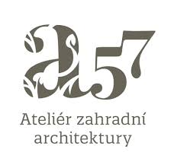
 |  | Ing. Mudrová | Rynárec 180 | 39 401 Rynárec

 |  | tel. 606 380 823 |  | e-mail: info@a57.cz
 |  | IČ: 690 979 68 |  | DIČ: CZ805 611 1492

Rozpočet

 | Přírodní zahrada ZŠ dr. Peška, Chrudim
název/popis |  |  |  | cena bez DPH | cena s DPH
 | NÁKLADY AKCE CELKEM

O1 | Altán |  |  | 0.00 Kč | 0.00 Kč
O2 | Zahrada |  |  | 0.00 Kč | 0.00 Kč

Celkové náklady akce |  |  |  | 0.00 Kč | 0.00 Kč

